상품제안서
명품광천 10캔김 선물세트 | 상품코드: F21140

 |  |  |  |  |  |  | 02-412-0044 | www.easy1.co.kr
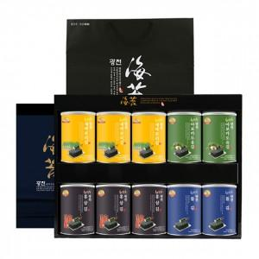

【상세/제작정보】

【인쇄/포장옵션】 | / 포장불가능

【공급단가】 | 수량 | 40~ | 100~ | 300~ | 500~ | 1,000~
*VAT별도 | 단가 | 43,200원 | 41,600원 | 40,000원 | 38,400원 | 37,440원

【상품 URL】 | http://www.easy1.co.kr/src/goods_detail.php?gdno=21140

